画面操作
监控画面
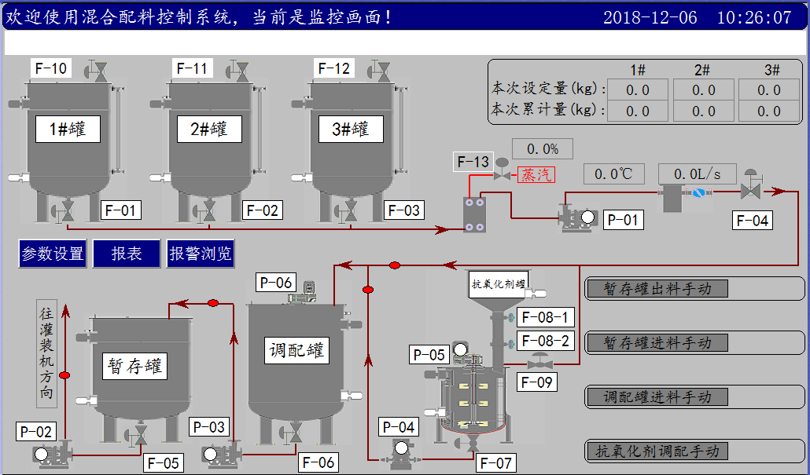

点击白色设备文字框，画面右下脚弹出该设备的控制画面，如下图：
F-10，F-11，F-12是三个罐子的进料阀，点击设备文本框可以进入相应操作；
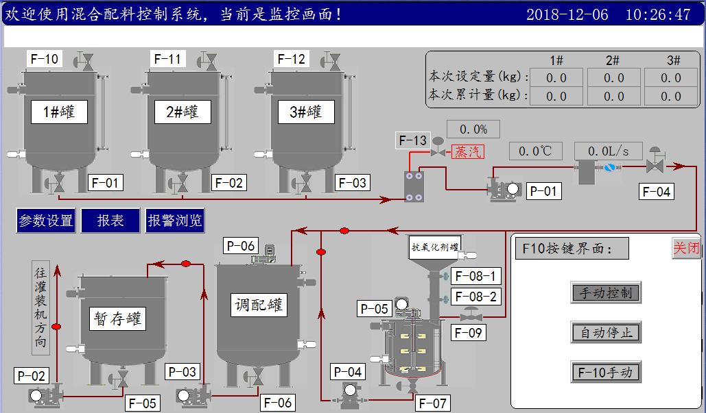

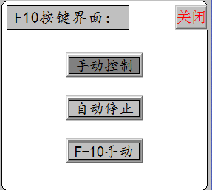

暂存罐出料包含P-02，F-05；点击画面右侧“暂存罐出料手自动”，弹出如下控制画面：
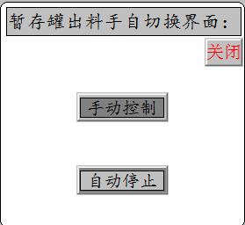

关闭页面，然后点击P-02设备文本框，弹出如下画面：
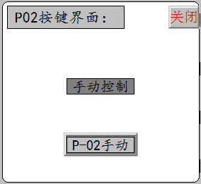

因为P-02和F-05是由一个手自动按钮切换，所有这里只是显示手自动状态，在手动模式下可以操作P-02手动按钮；以下设备同理
暂存罐进料包含P-03，F-06；
调配罐进料包含P-06，F-04，P-01，F-01，F-02，F-03；
抗氧化剂罐调配包含P-04，P-05，F-07，F-09，F-081，F-082；

图片文本变色填充做成函数调用，具体看你方便。

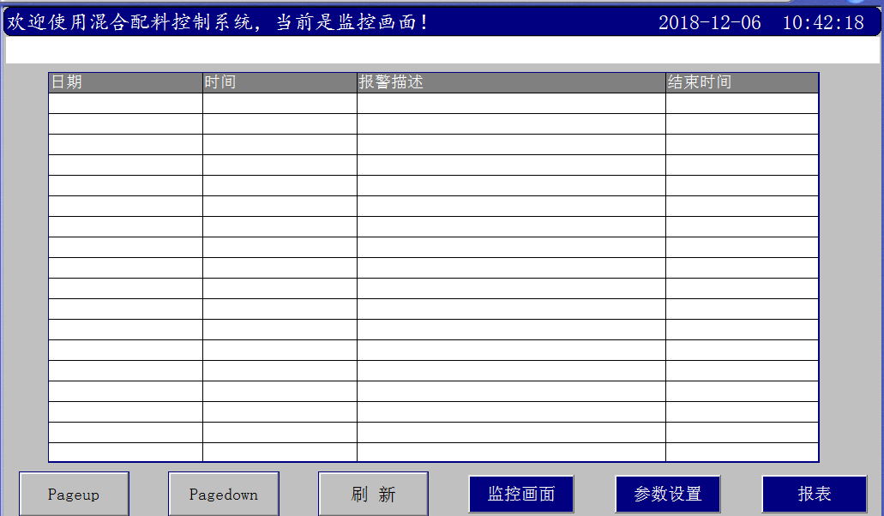



栏目名称：序号，保存时间，本次重量，密度，温度，罐号，配比数据（含调配设定量、1#百分比、2#百分比、3#百分比），一共7项，可以根据罐号、时间进行查询，统计和打印。

